01_SELECT
목 차

 | 우보천리(牛步千里)
 | 강사IP | \\211.238.142.124
 | Mail | jamesol@paran.com
 | Café | https://cafe.naver.com/kndjang
 | SE API | https://docs.oracle.com/javase/8/docs/api/
 | SIST LMS | http://lms1.sist.co.kr/worknet/

 | sqlplus
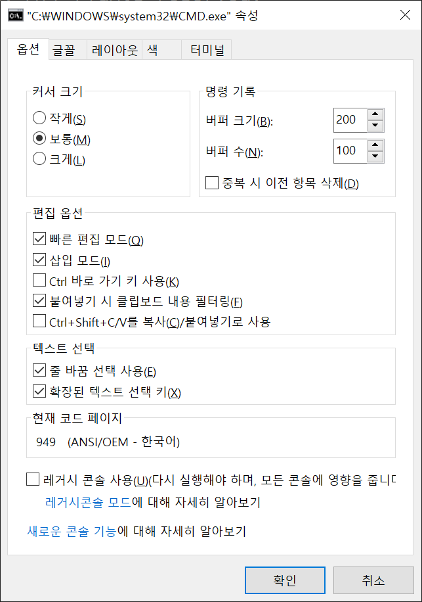

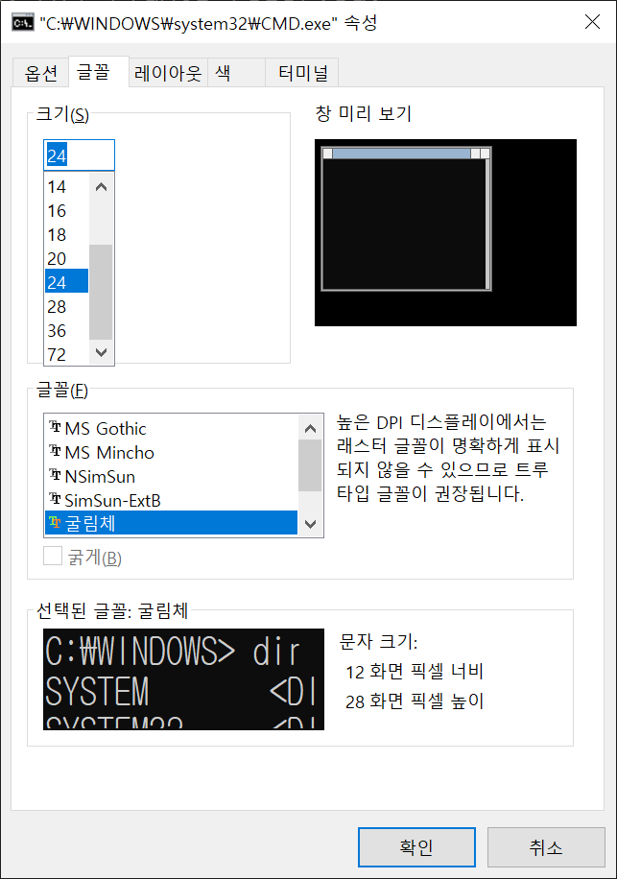

^

 | 접속
 |  | C:\Users\sist>SQLPLUS scott/scott

 |  | SQL*Plus: Release 11.2.0.1.0 Production on 목 1월 2 09:07:11 2020

 |  | Copyright (c) 1982, 2010, Oracle. All rights reserved.

 |  | 다음에 접속됨:
 |  | Oracle Database 11g Enterprise Edition Release 11.2.0.1.0 - 64bit Production
 |  | With the Partitioning, OLAP, Data Mining and Real Application Testing options

 |  | SQL>

^ | 접속사용자 | SQL> show user
 |  | USER은 "SCOTT"입니다

 |  | SQL> SET sqlprompt "_USER>"
 |  | SCOTT>

 | 접속 계정 Unlock | C:\Users\sist>sqlplus /nolog

 |  | SQL*Plus: Release 11.2.0.1.0 Production on 목 1월 2 09:14:10 2020

 |  | Copyright (c) 1982, 2010, Oracle. All rights reserved.

 |  | SQL> conn /as sysdba
 |  | 연결되었습니다.
 |  | SQL> show user
 |  | USER은 "SYS"입니다
 |  | SQL> ALTER USER scott
 |  | 2 IDENTIFIED BY scott
 |  | 3 ACCOUNT UNLOCK
 |  | 4 ;

 |  | 사용자가 변경되었습니다.

 |  | SELECT를 사용하여 데이터를 조회하는 방법을 배웁니다.
 |  | SELECT명령에서 사용하는 다양한 연산자의 화용 방법을 배웁니다.
 |  | WHERE절을 사용하여 다양한 조건을 주고 검색하는 방법을 배웁니다.
 |  | 집합연산자를 사용하는 방법을 배웁니다.
 |  | 출력 결과를 정렬하는 방법을 배웁니다.

 | 문법 | SELECT [컬럼|표현식] FROM [테이블명|뷰명]

 | glogin.sql | D:\app\sist\product\11.2.0\dbhome_1\sqlplus\admin\glogin.sql

 | scott의 스키마 | SCOTT>SELECT * FROM tab;

 |  | TNAME TABTYPE CLUSTERID
 |  | ------------------------------ ------- ----------
 |  | BONUS TABLE
 |  | DEPT TABLE
 |  | EMP TABLE
 |  | SALGRADE TABLE

 | SET PAGES 50 | 한 페이지에 출력 가능한 줄 수(세로)
 | SET LINE 200 | 한 페이지에 출력 가능한 줄 수(가로)

 | 바로가기:
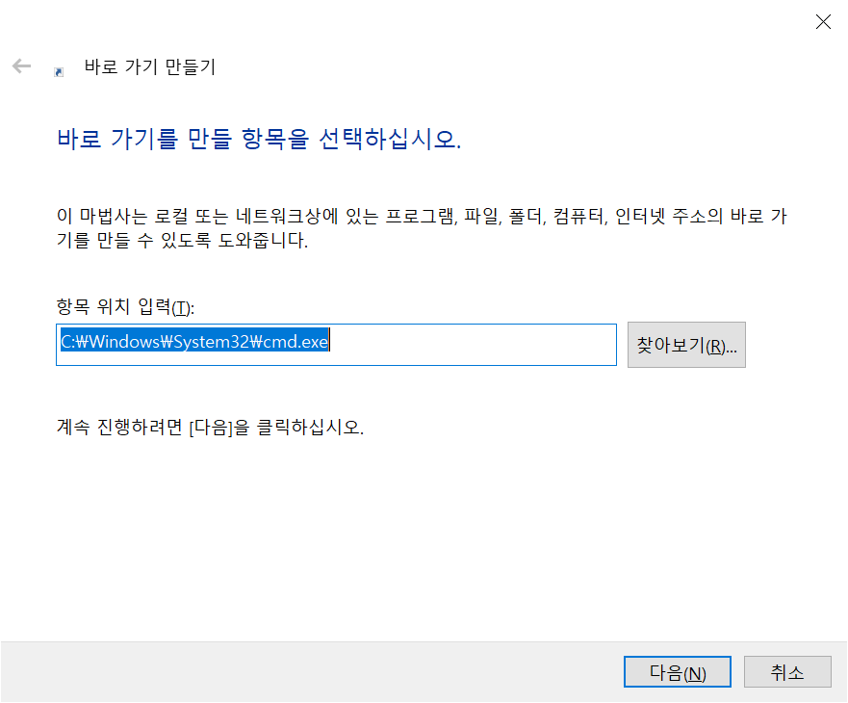

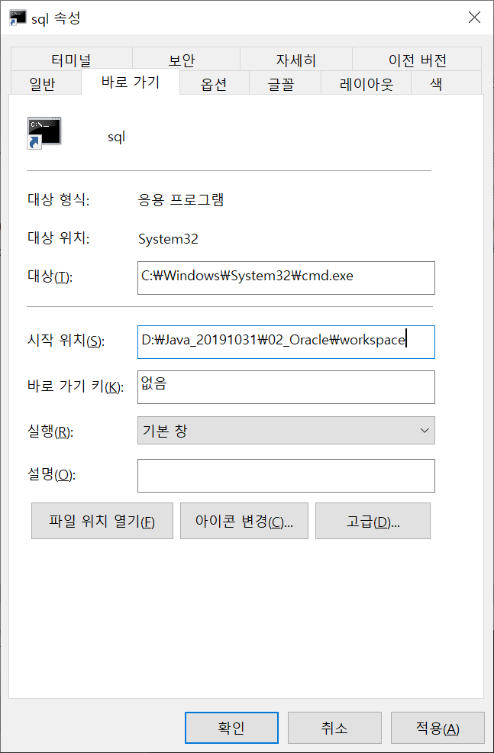

 | 출력 format
 |  | COL empno for 9999

 | -원하는 조건만 골라 내기
 |  | SELECT [Column | Expression ]
 |  | FROM [Table | View]
 |  | WHERE 원하는 조건

03_EXERD
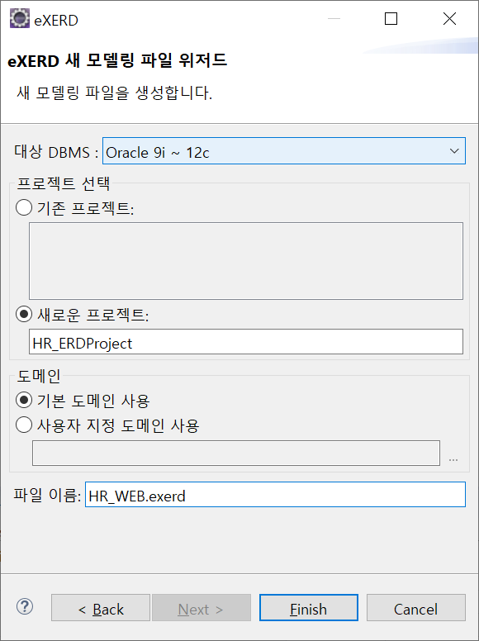
목 차

 | 우보천리(牛步千里)
 | 강사IP | \\211.238.142.124
 | Mail | jamesol@paran.com
 | Café | https://cafe.naver.com/kndjang
 | SE API | https://docs.oracle.com/javase/8/docs/api/
 | SIST LMS | http://lms1.sist.co.kr/worknet/

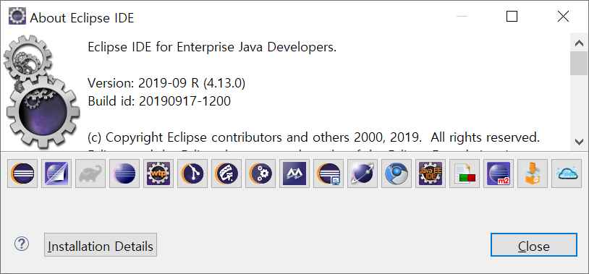

 | help>install new software
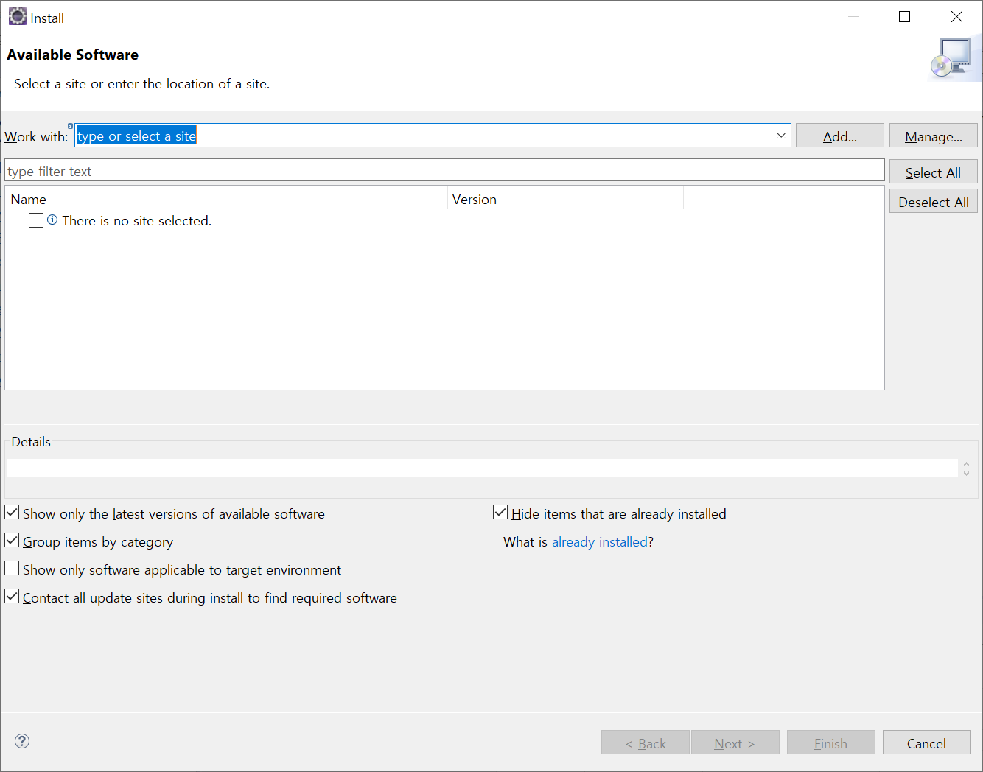

^

 |  | http://exerd.com/update
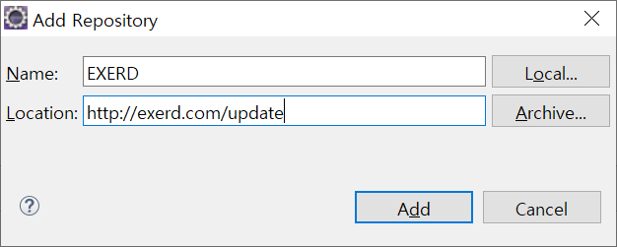

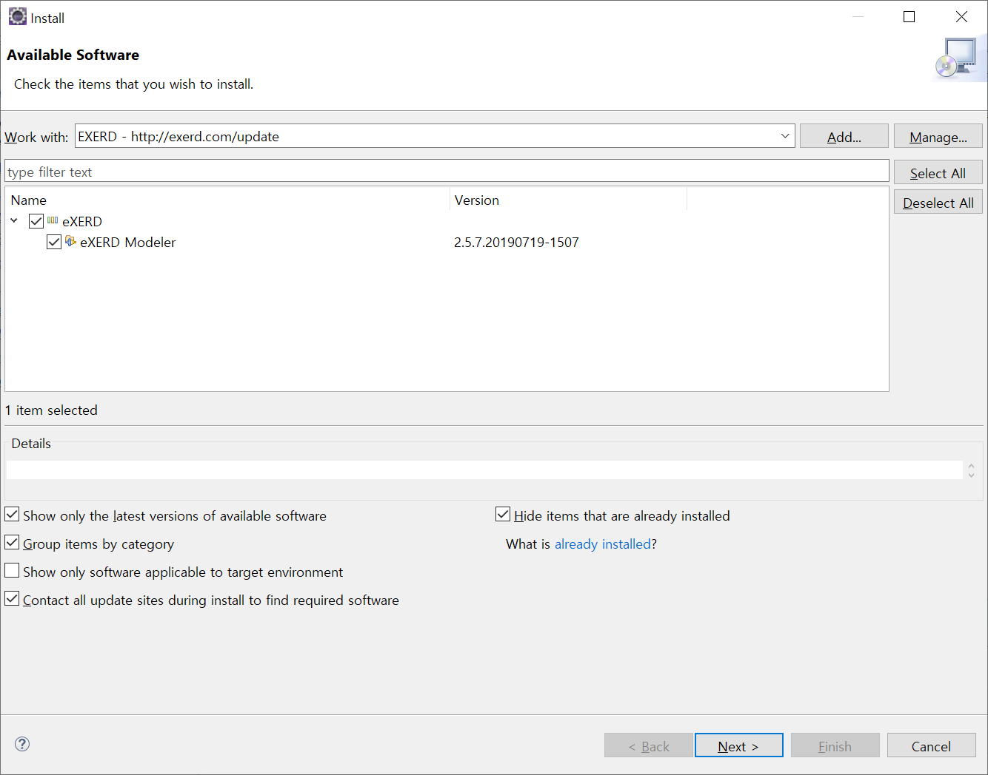

^

notepad
목 차

 | 우보천리(牛步千里)
 | 강사IP | \\211.238.142.124
 | Mail | jamesol@paran.com
 | Café | https://cafe.naver.com/kndjang
 | SE API | https://docs.oracle.com/javase/8/docs/api/
 | SIST LMS | http://lms1.sist.co.kr/worknet/

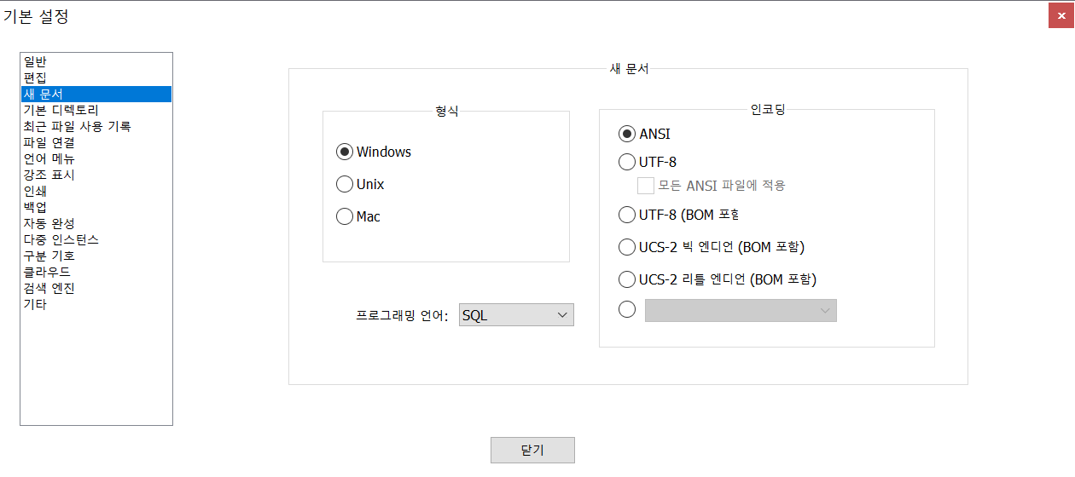

^

^

sqldeveloper_install
목 차

 | 우보천리(牛步千里)
 | 강사IP | \\211.238.142.124
 | Mail | jamesol@paran.com
 | Café | https://cafe.naver.com/kndjang
 | SE API | https://docs.oracle.com/javase/8/docs/api/
 | SIST LMS | http://lms1.sist.co.kr/worknet/

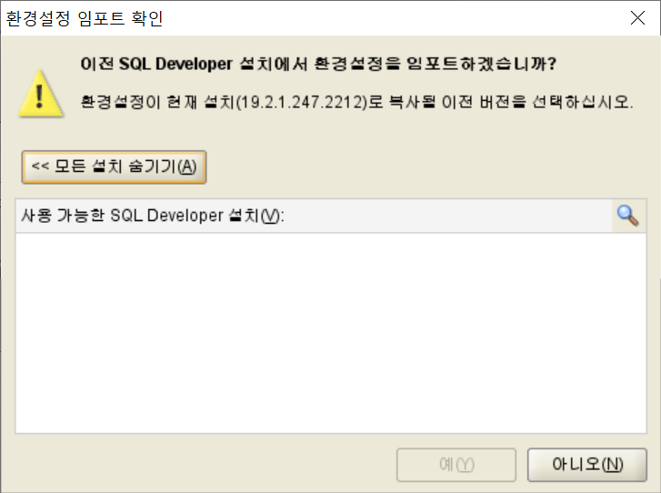

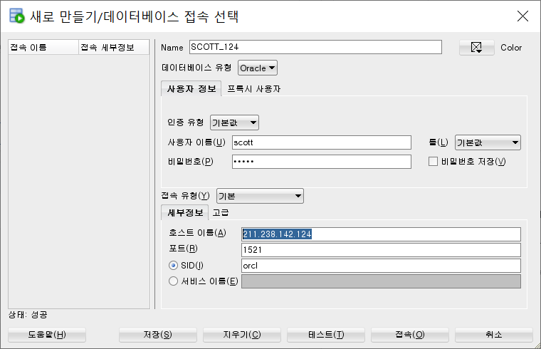

^

^

notepadd_line_스킵
목 차

 | 우보천리(牛步千里)
 | 강사IP | \\211.238.142.124
 | Mail | jamesol@paran.com
 | Café | https://cafe.naver.com/kndjang
 | SE API | https://docs.oracle.com/javase/8/docs/api/
 | SIST LMS | http://lms1.sist.co.kr/worknet/

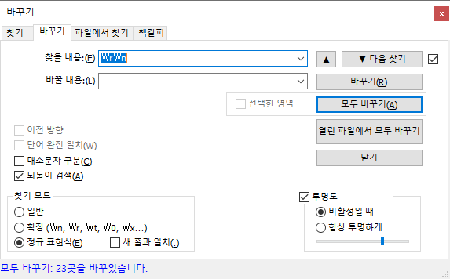

^

^

JDBC
목 차

 | 우보천리(牛步千里)
 | 강사IP | \\211.238.142.124
 | Mail | jamesol@paran.com
 | Café | https://cafe.naver.com/kndjang
 | SE API | https://docs.oracle.com/javase/8/docs/api/
 | SIST LMS | http://lms1.sist.co.kr/worknet/
 | JDBC(JAVA DATABASE CONNECTIVITY): 자바에서 DB와 관련된 작업을 처리할 때 사용하는 API

 | JDBC의 구조
 | Oracle,MSSQL,DB2,Tibero등 주요 DBMS에 알맞은 JDBC 드라버가 있음.

JAVA(웹)
어플리케이션
JDBC
API
JDBC
(Oracle)
DRIVER
데이터
베이스

JDBC
(MSSQL)
DRIVER

 | JDBC Driver설치
 | URL | https://www.oracle.com/database/technologies/jdbcdriver-ucp-downloads.html

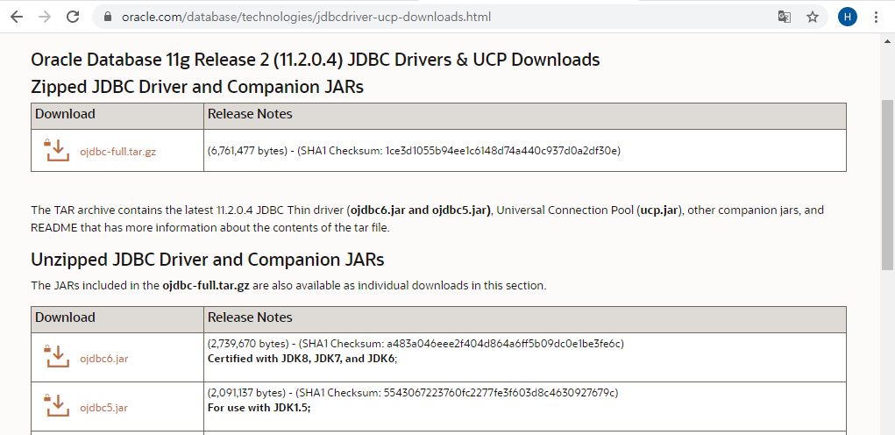

^

 | 오라클 DB내 JDBC Driver위치
 |  | D:\app\sist\product\11.2.0\dbhome_1\jdbc\lib\ojdbc6.jar
 | java와 오라클 연결
 |  | 1. JDBC Driver 로딩
 |  | 2. 데이터베이스 커넥션 구함
 |  | 3. query수행을 위한 PreparedStatement
 |  | 4. query실행
 |  | 5. query실행 결과 사용
 |  | 6. PreparedStatement,ResultSet
 |  | 7. Connection종료

 | eclipse web project환경 설정
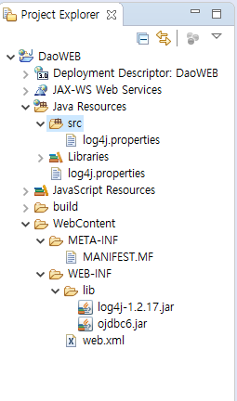

log4j설정

log4j,ojdbc.jar

/**
*<pre>
* ${package_name}
* Class Name : ${file_name}
* Description :
* Modification Information
*
* 수정일 수정자 수정내용
* --------- --------- -------------------------------
* ${currentDate:date('yyyy-MM-dd')} 최초생성
*
* @author 개발프레임웍크 실행환경 개발팀
* @since ${currentDate:date('yyyy-MM-dd')}
* @version 1.0
*
*
* Copyright (C) by H.R. KIM All right reserved.
* </pre>
*/
 | File Comment
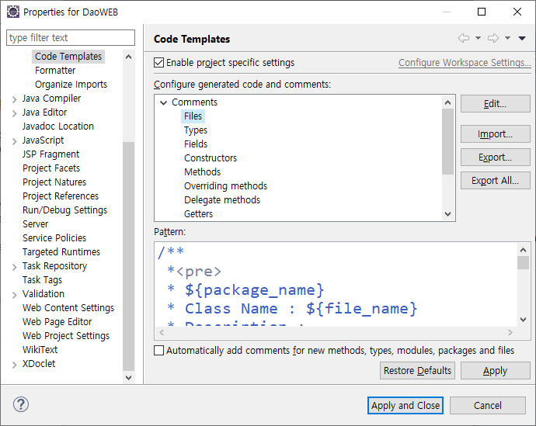
^

 | Method Comment
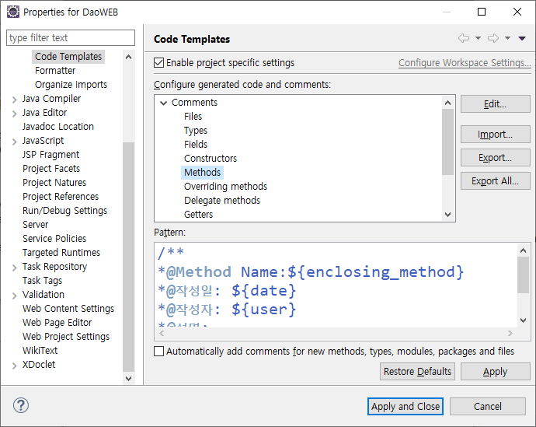
/**
*@Method Name:${enclosing_method}
*@작성일: ${date}
*@작성자: ${user}
*@설명:
*${tags}
*/

 | Encoding | Resource Encoding: UTF-8
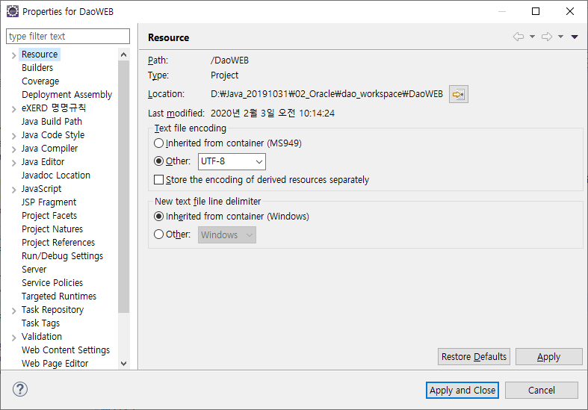

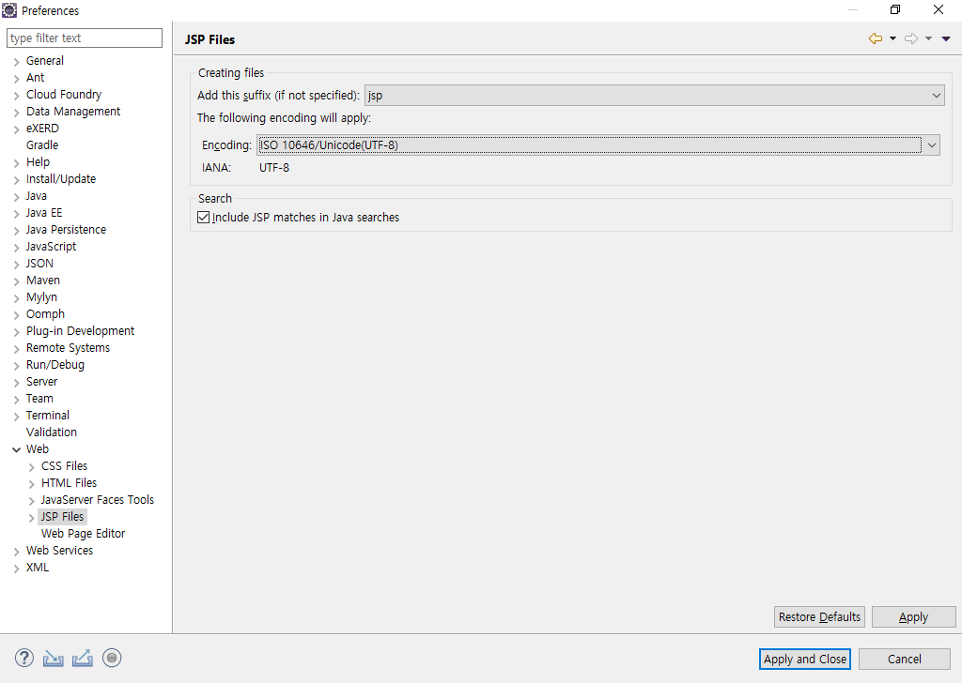
 | JSP

 | HTML

 | CSS

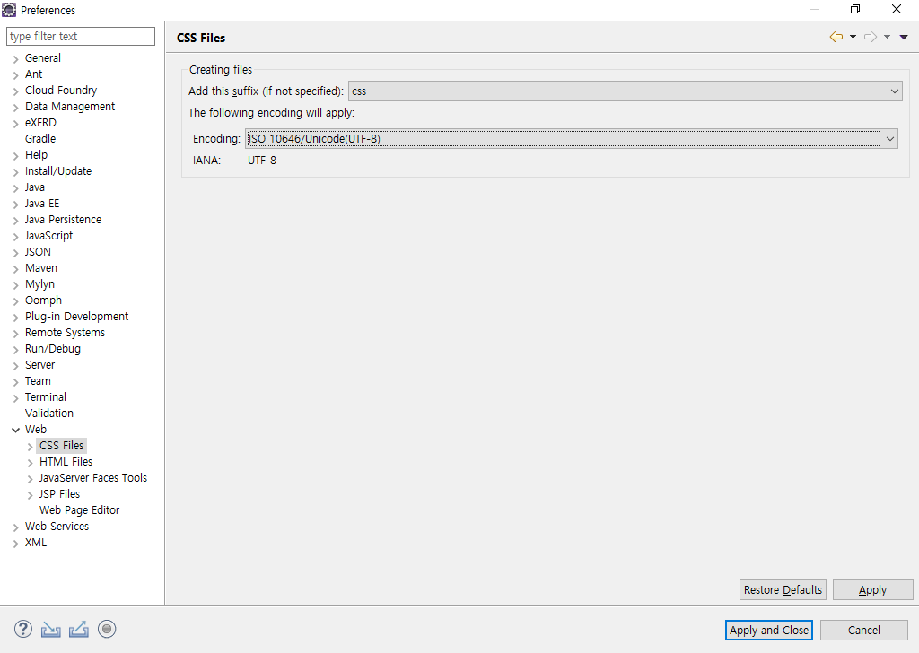

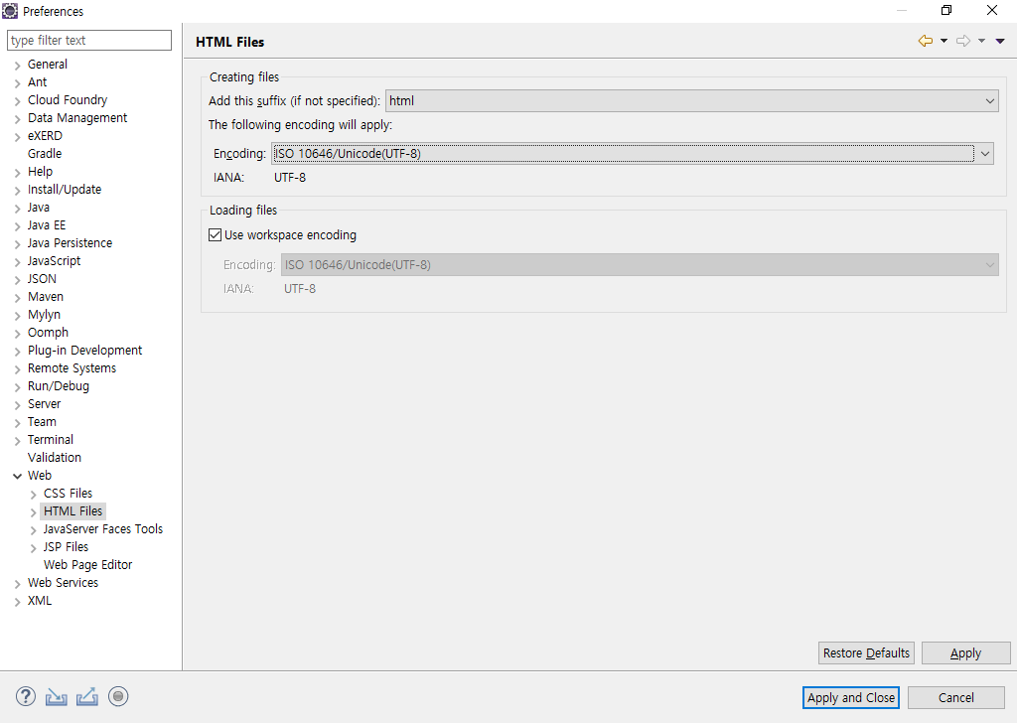
 | HTML

MVC
board com.hr.board com.hr.board
board_view.jsp BoardController.java BoardDao.java
V:VIEW C:Controller --VO-- M:Model (DAO)

try{
connection = connectionMaker.getConnection();
connection.setAutoCommit(false);//transaction 개발자가 관리
~~~insert
~~~update
connection.commit();//성공 Commit
}catch(SQLException e){
connection.rollback();//실패 rollback
}
 | 트랜잭션

 | private String | MEMBER_ID | ; | /** | 회원아이디 | */
 | private String | PASSWORD | ; | /** | 비밀번호 | */
 | private String | NAME | ; | /** | 이름 | */
 | private String | EMAIL | ; | /** | 이메일 | */
 | private String | BIRTHDAY | ; | /** | 생년월일 | */
 | private String | SEXDSTN | ; | /** | 성별 | */
 | private String | MOBILE_PHONE | ; | /** | 핸드폰 | */
 | private String | AUTHORITY | ; | /** | 권한 | */
 | private String | REG_ID | ; | /** | 등록자아이디 | */
 | private String | REG_DT | ; | /** | 등록일 | */
 | private String | MOD_ID | ; | /** | 수정자아이디 | */
 | private String | MOD_DT | ; | /** | 수정일 | */

IndentForTab
목 차

 | 우보천리(牛步千里)
 | 강사IP | \\211.238.142.124
 | Mail | jamesol@paran.com
 | Café | https://cafe.naver.com/kndjang
 | SE API | https://docs.oracle.com/javase/8/docs/api/
 | SIST LMS | http://lms1.sist.co.kr/worknet/

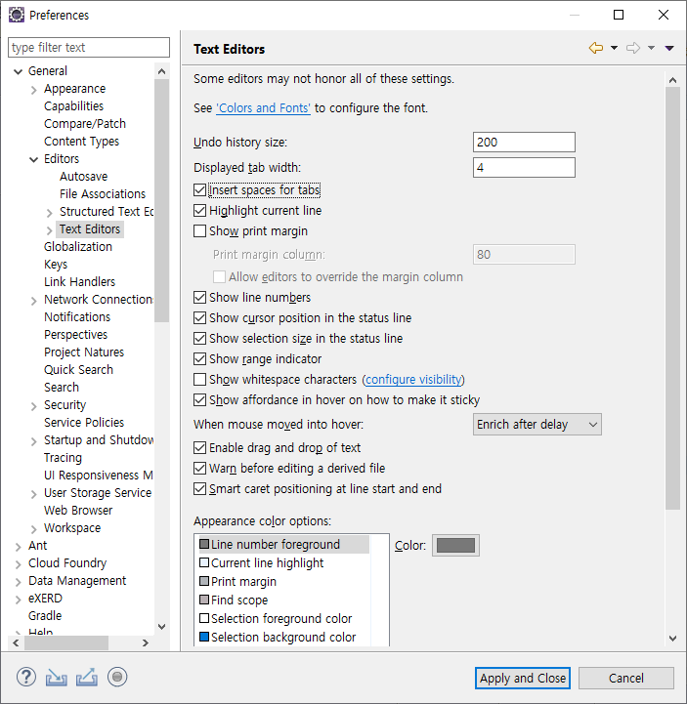

^

^

table
목 차

 | 우보천리(牛步千里)
 | 강사IP | \\211.238.142.124
 | Mail | jamesol@paran.com
 | Café | https://cafe.naver.com/kndjang
 | SE API | https://docs.oracle.com/javase/8/docs/api/
 | SIST LMS | http://lms1.sist.co.kr/worknet/
 | <table>
 |  | colspan="2" |  |  | <tr> <td></td><td></td><td></td><td></td> </tr>
 |  |  | rowspan="2" |  | <tr> <td></td><td></td><td></td><td></td> </tr>
 |  |  |  |  | <tr> <td></td><td></td><td></td><td></td> </tr>
 |  |  |  |  | <tr> <td></td><td></td><td></td><td></td> </tr>
 |  |  |  |  | <tr> <td></td><td></td><td></td><td></td> </tr>
 |  |  |  |  | <tr> <td></td><td></td><td></td><td></td> </tr>
 |  |  |  |  | <tr> <td></td><td></td><td></td><td></td> </tr>
 |  |  |  |  | <tr> <td></td><td></td><td></td><td></td> </tr>
 | </table>

 | 이름 |  | 연락처
 | 주소
 | 자기소개

Top
 |  |  |  |  | PC WEB에 맞춘 고정

Left
Contents
Right

Footer

^

 | VIEW(JSTL) | Controller(Servlet/JSP) | Service | DAO

^

board_view_cont
목 차

 | 우보천리(牛步千里)
 | 강사IP | \\211.238.142.124
 | Mail | jamesol@paran.com
 | Café | https://cafe.naver.com/kndjang
 | SE API | https://docs.oracle.com/javase/8/docs/api/
 | SIST LMS | http://lms1.sist.co.kr/worknet/

 | VIEW(JSTL) |  | Controller(Servlet/JSP) | Service | DAO

 |  | word_div
 | board_list.jsp | doRetrieve
 | board_save.jsp | doInsert
저장
 | board_mng.jsp | doDelete/doUpdate/doSelectOne
검색조건
board_save.jsp
조회
 | View간에 관계
조회
등록
board_list.jsp
상세

board_mng.jsp
doSelectOne
PK
수정
삭제
조회
doDelete/doUpdate

^

^

member_view_cont
목 차

 | 우보천리(牛步千里)
 | 강사IP | \\211.238.142.124
 | Mail | jamesol@paran.com
 | Café | https://cafe.naver.com/kndjang
 | SE API | https://docs.oracle.com/javase/8/docs/api/
 | SIST LMS | http://lms1.sist.co.kr/worknet/

 | VIEW(JSTL) |  | Controller(Servlet/JSP) | Service | DAO

 |  | word_div
 | member_list.jsp | doRetrieve |  | template_list.jsp
 | member_mng.jsp | doDelete/doUpdate/doSelectOne/doInsert |  | template_save.jsp
검색조건

 | View간에 관계
조회
등록
member_list.jsp
상세

member_mng.jsp
doSelectOne
저장
PK
수정
삭제
조회
doDelete/doUpdate

^

^

설치
목 차

 | 우보천리(牛步千里)
 | 강사IP | \\211.238.142.124
 | Mail | jamesol@paran.com
 | Café | https://cafe.naver.com/kndjang
 | SE API | https://docs.oracle.com/javase/8/docs/api/
 | SIST LMS | http://lms1.sist.co.kr/worknet/

 | 1 | 설치파일
 |  | win64_11gR2_database_1of2 | D:\Java_20191031\02_Oracle\soc\win64_11gR2_database_1of2\database\stage\Components
 |  | win64_11gR2_database_2of2
 |  | 폴더합치기.
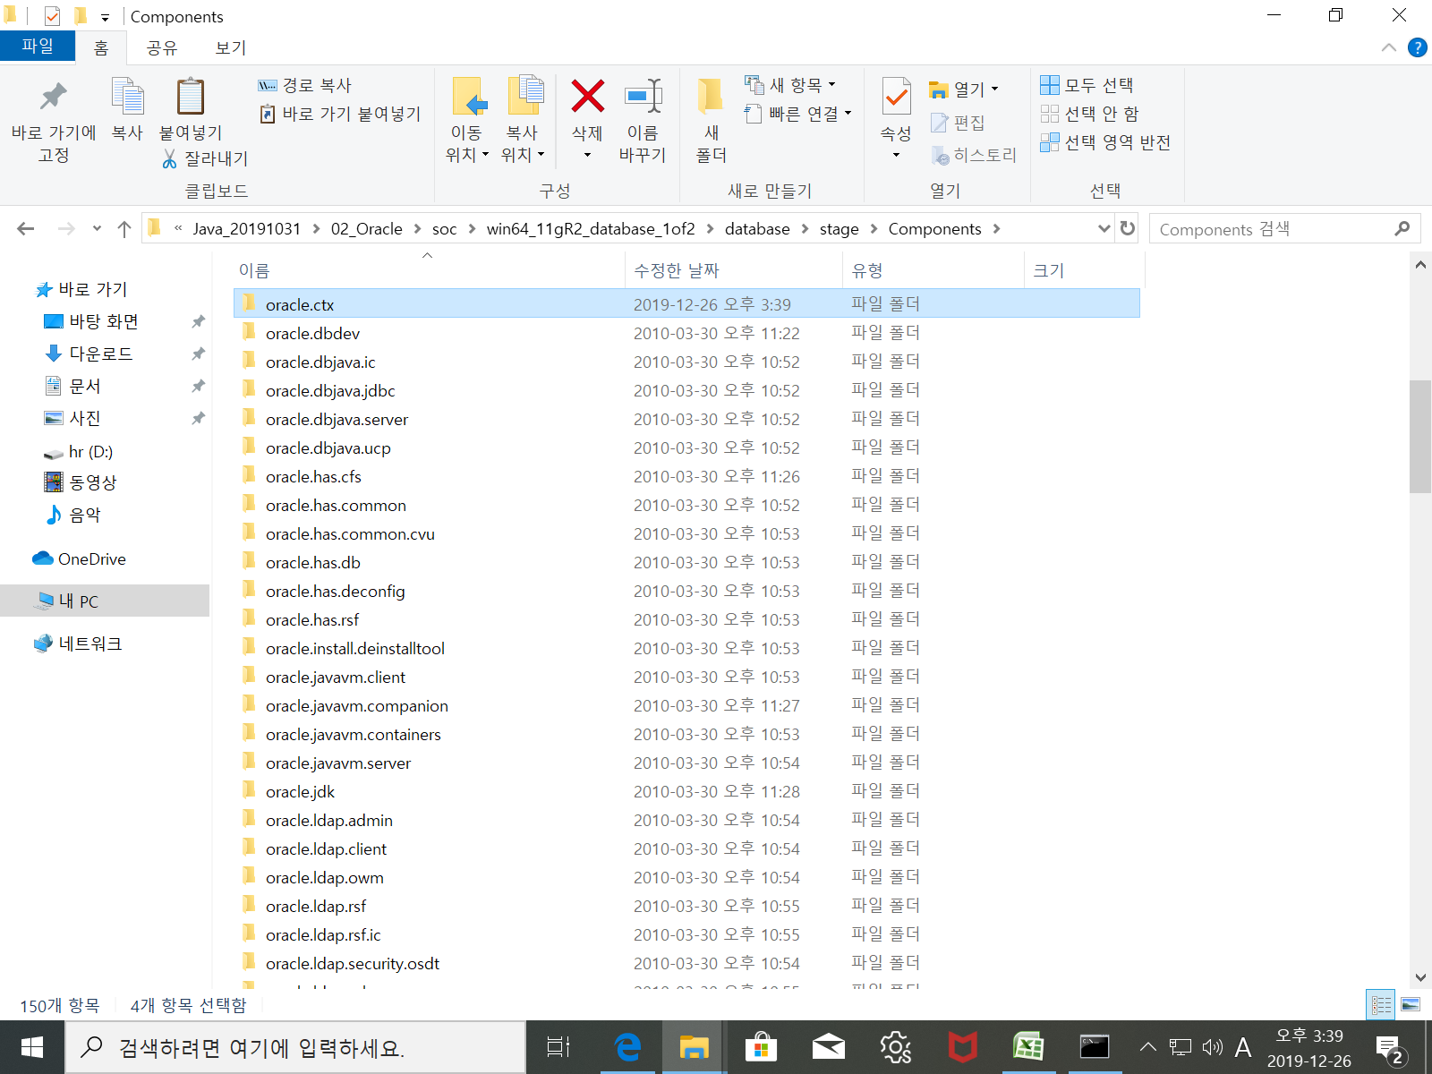

^

 |  | 보안 갱신 구성

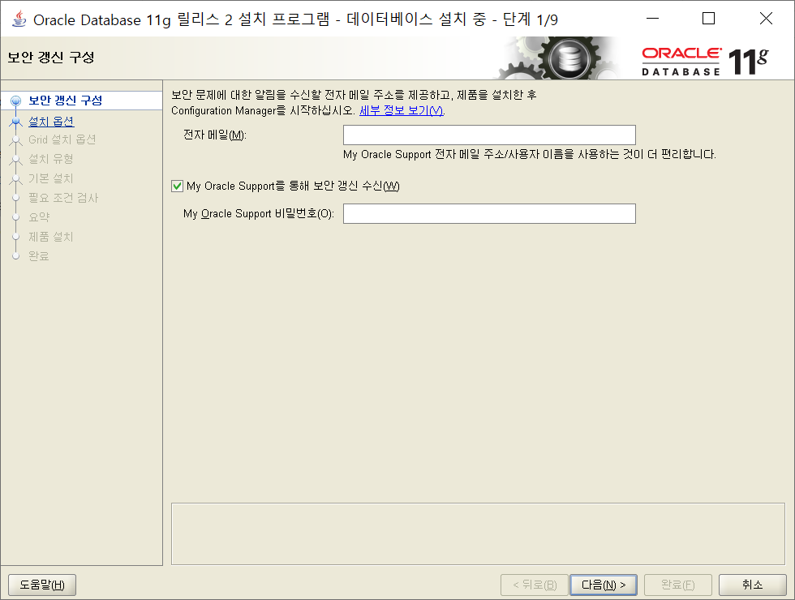

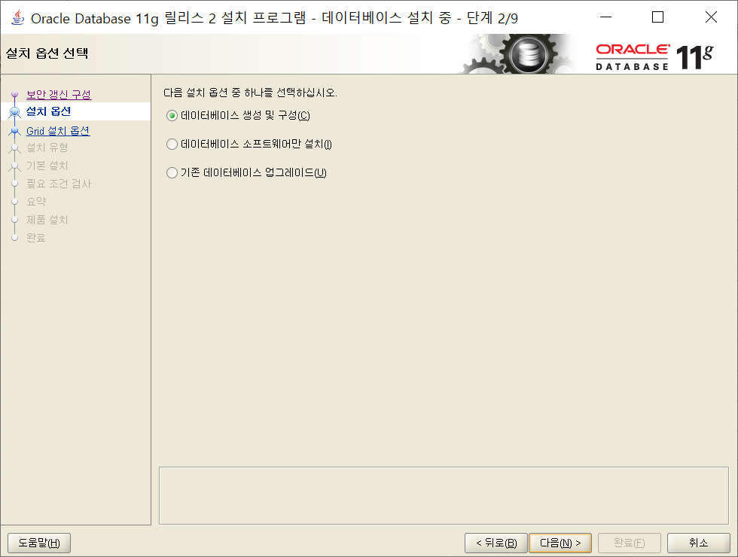

^

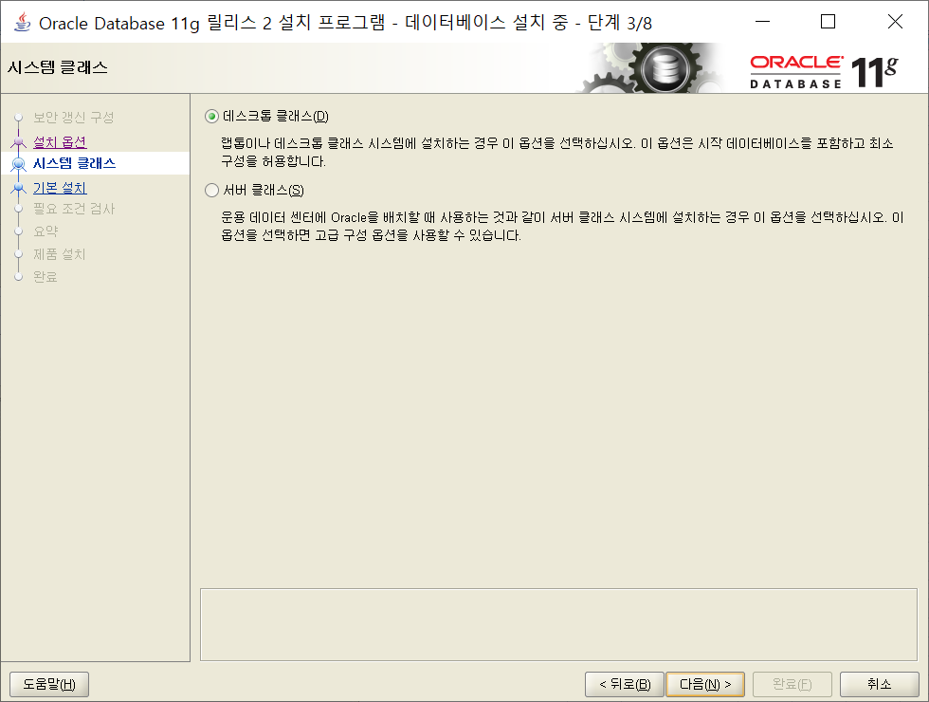

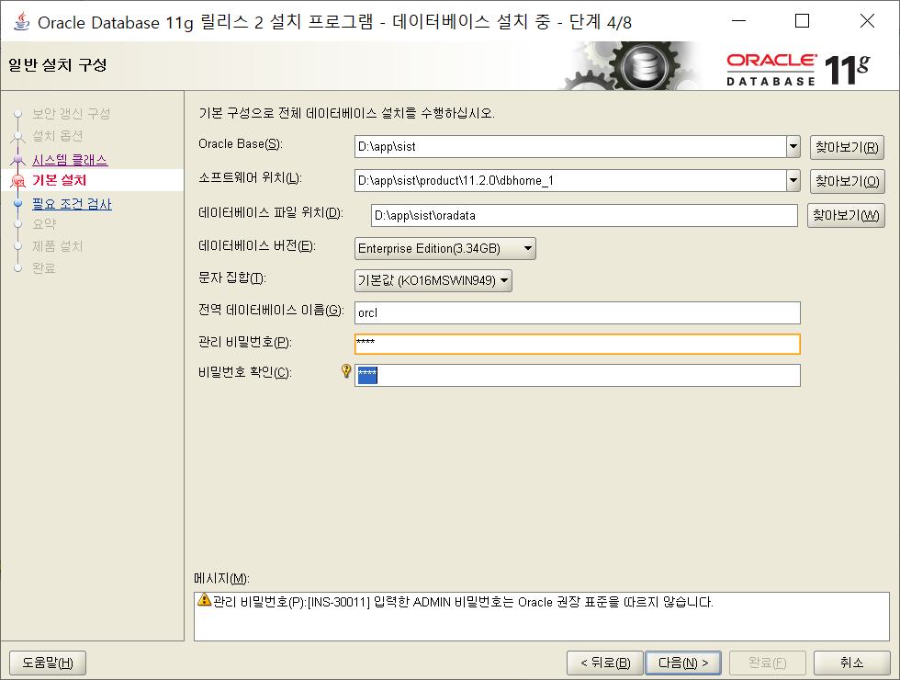

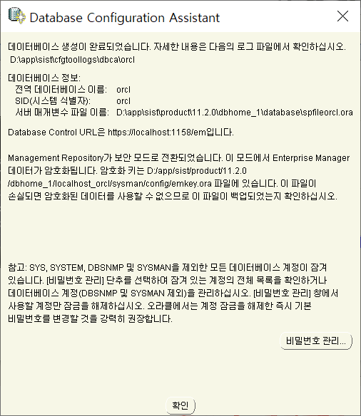

 |  | scott
 |  | hr
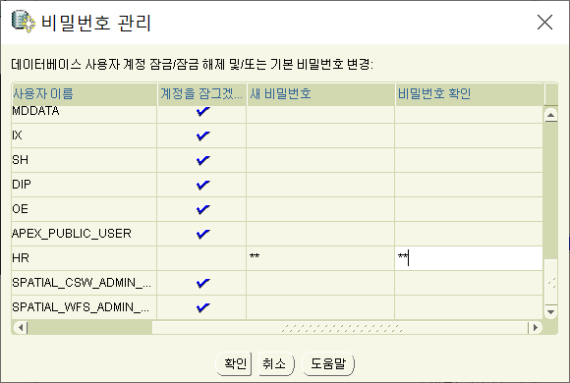

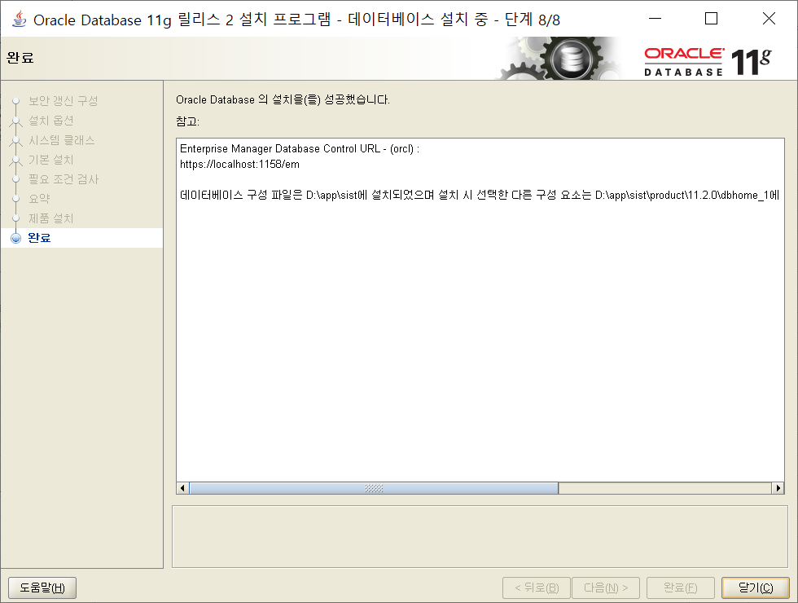

 |  | C:\Users\sist>sqlplus scott/scott

